关系图
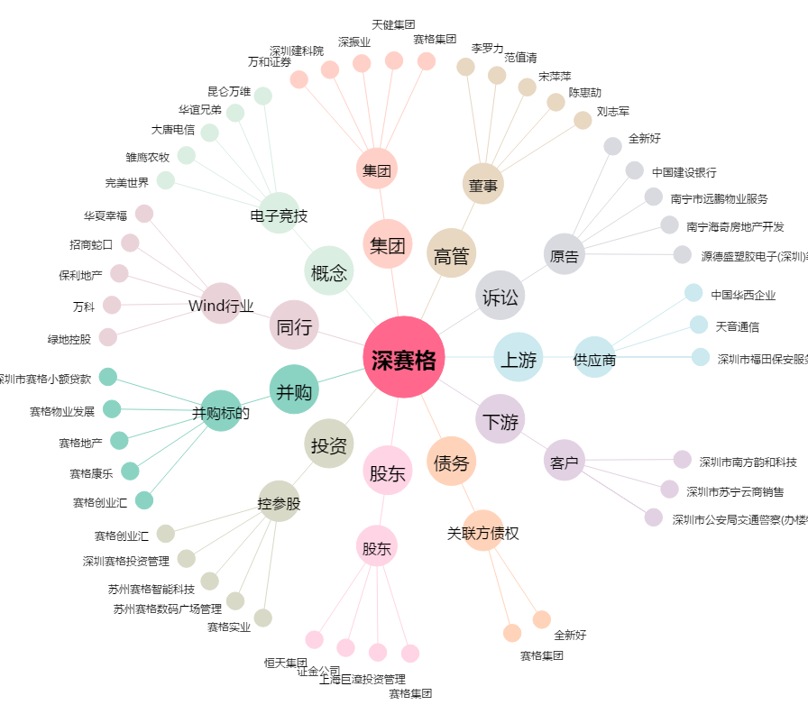
深赛格[000058.SZ] - 关系概览图

